Sheet1
Mã sản phẩm | Tên sản phẩm | Mô tả | Mã thương hiệu | Mã loại hàng | Mã dòng sp | Mã xuất xứ | Mã đơn vị tính | Ảnh | Hạn sử dụng | số lượng | Gía nhập | Đơn giá | Khối lượng | DVTKL | Ngày sx | Barcode | Trạng thái
SP021 | Sữa Nuvi Grow 900g | Mô tả cho Sữa Vinamilk | Nutifood-7 | Cho trẻ em-1 | Sữa bột-1 | China-3 | Hộp thiếc-6 | 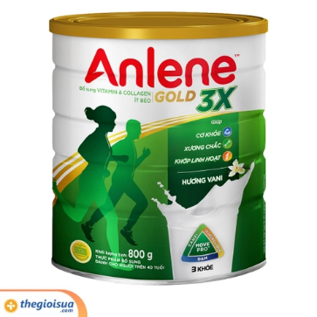 | 2026-12-31 | 50 | 230000 | 290000 | 0.9 | Kg | 2023-05-21 | 8935049014010 | 1
SP022 | Thức Uống Lúa Mạch Nestlé MILO Sữa 3 Trong 1 | Mô tả cho Sữa Vinamilk | Nesle-2 | Mọi lứa tuổi-4 | Sữa tươi-2 | Vietnam-1 | Túi-4 | 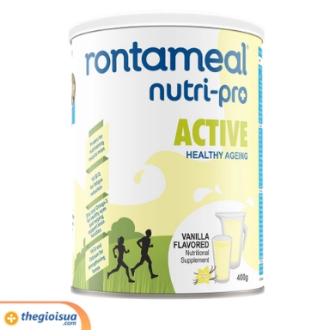 | 2025-12-31 | 80 | 45000 | 58000 | 0.33 | kg | 2023-06-15 | 8934804040783 | 1

